Sheet1
TLE9251VSJ | 2.8

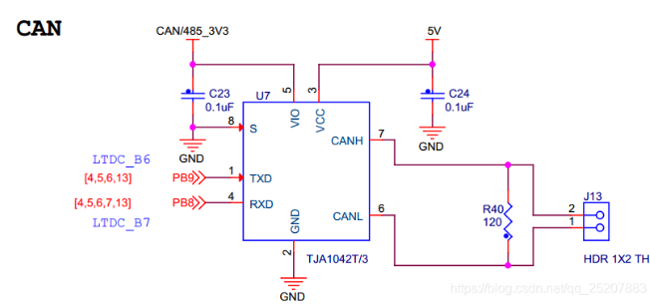

tja1042T | 2.4

阻容
类别 | 型号 | 封装 | Kicad | 图片 | 描述 | 品牌 | 单价 | 链接
 | 10uF/50V | 1206 |  |  | 贴片电容 | 三星 | 0.35 | 购买链接
MOS/三极管 | HYG025N06 | DFN-8(5*6) | DFN-8-1EP_6x5mm_P1.27mm_EP4x4mm | 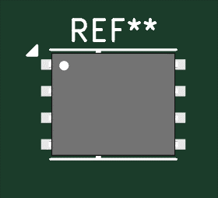 | N-MOS | 华羿微 |  | 购买链接
 | TL431 | SOT-23 |  |  |  | 友台 | 0.07 | 购买链接
 | MMBT3904 | SOT-23 |  |  | 三极管(N) | 安森美 | 0.06 | 购买链接
电源IC | AMS1117-3.3 | SOT-223 |  |  | LDO | 友台 | 0.12 | 购买链接
 | AMS1117-5.0 | SOT-223 |  |  | LDO | 友台 | 0.17 | 购买链接
 | SGM6232YPS8G | SOIC-8 |  |  | DC-DC |  | 1 | 购买链接
运放 | LMV324 | SOP-14 |  |  | 运放 | 友台 | 0.34 | 购买链接
协议芯片 |  |  |  |  | CAN
连接件 | 简易牛角座 | 2.54mm | IDC-Header_2x04_P2.54mm_Vertical_SMD | 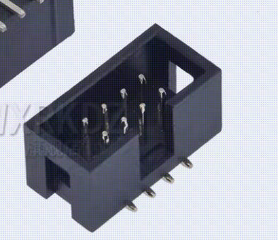
 |  | 1.27mm | IDC-Header_2x05_P1.27mm_Vertical_SMD | 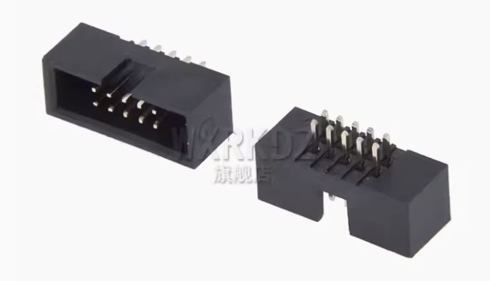
 | XT60/XT30 航模接插件 |  | AMASS_MR30PW-FB_1x03_P3.50mm_Horizontal | 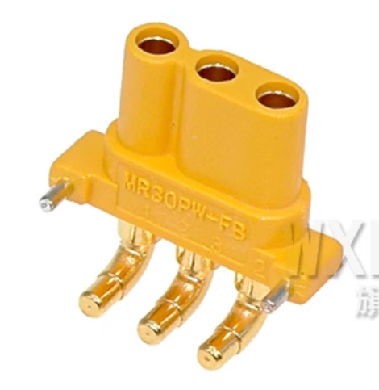 |  |  |  | 购买链接
 |  |  | AMASS_MR30PW-M_1x03_P3.50mm_Horizontal | 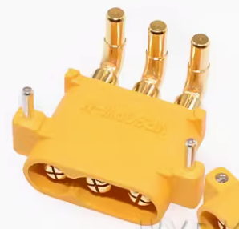
 |  |  | AMASS_XT30PW-F_1x02_P2.50mm_Horizontal | 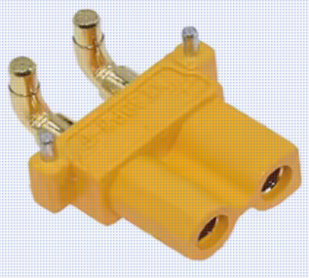
 |  |  | AMASS_XT30PW-M_1x02_P2.50mm_Horizontal | 